VENEZUELA USD
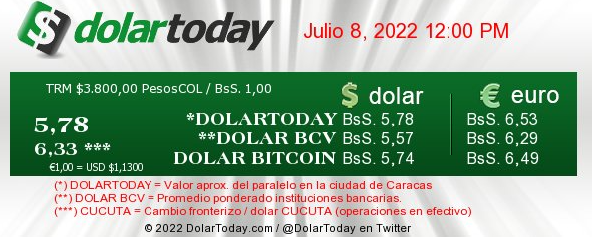
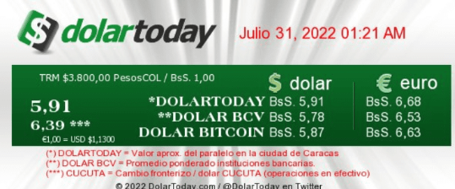
MUSICAR S.A. VENEZUELA |  |  |  |  |  |  |  |  |  |  |  |  |  |  |  |  | MUSICAR S.A. VENEZUELA |  |  |  |  |  |  |  |  |  | JULIO de 2022 | TRM 2022 | 5.91 | Dólar implicito tomado doalr today
Estado de Resultados |  |  |  |  |  |  |  |  |  |  |  |  |  |  |  |  | Flujo de Caja |  |  |  |  |  |  |  |  |  |  | TRM 2021 | 4,139,112.00
Cifras en Dólares Americanos |  |  |  |  |  |  |  |  |  |  |  |  |  |  |  |  | Cifras en Dolares americanos |  |  |  | ACUMULADO
JULIO de 2022 |  |  |  |  |  |  |  |  | ACUMULADO |  |  |  |  |  |  |  | JULIO de 2022 |  |  |  |  |  | Exe/def | Cump |  | Crec
 | Ppto 2022 |  | Real 2022 |  | Cump | Real 2021 |  | Crec | Ppto 2022 |  | Real 2022 |  | Cump | Real 2021 |  | Crec |  | Ppto 2022 | Real 2022 | Real 2021 | Ppto 2022 | Real 2022 | Exe/def | Cump | Real 2021 | Crec |  |  | 2819322440 | 0.000000241598
 | Valor | %/Ing | Valor | %/Ing | % | Valor | %/Ing | % | Valor | %/Ing | Valor | %/Ing | % | Valor | %/Ing | % |  |  |  |  |  |  |  | % |  | % |  |  |  | 681
 |  |  |  |  |  |  |  |  |  |  |  |  |  |  |  |  |  |  |  |  |  |  |  |  |  |  |  |  | 681.14185845
Musical Experience (Ambiental) | 0 |  | 3,082 | 56% |  | 814 | 50% | 279% | 0 |  | 12,885 | 37% |  | 3,553 | 49% | 263% | Saldo Inicial | 40,043 | 4,349 | 272,823,364 | 40,043 | 2,499 | (37,544) | 6% | 77,592,328 | -100%
Instalaciones | 0 |  | 502 | 9% |  | 192 | 12% | 162% | 0 |  | 3,066 | 9% |  | 1,175 | 16% | 161% | Ingresos | 0 | 4,725 | 1,252,010,028 | 0 | 32,342 | 32,342 |  | 4,735,793,840 | -100%
Voice Experience (Publihold) | 0 |  | 910 | 16% |  | 199 | 12% | 357% | 0 |  | 4,434 | 13% |  | 1,043 | 15% | 325% |  | 0
Service & Equipment Experience | 0 |  | 280 | 5% |  | 145 | 9% | 93% | 0 |  | 10,071 | 29% |  | 224 | 3% | 4389% | Materiales | 0 | 0 | 0 | 0 | 0 | - |  | 0
POP Satelital | 0 |  | 0 | 0% |  | - | 0% |  | 0 |  | 0 | 0% |  | - | 0% |  | Servicios | 0 | 0 | 0 | 0 | 0 | - |  | 0
Voice Experience (Audicóm) | 0 |  | 754 | 14% |  | 266 | 16% | 183% | 0 |  | 4,056 | 12% |  | 1,193 | 17% | 240% | Nómina | 0 | 1,110 | 211,390,433 | 0 | 7,293 | (7,293) |  | 776,399,543 | -100%
Fact. Servicio Satelital | 0 |  | 0 | 0% |  | - | 0% |  | 0 |  | 0 |  |  | - | 0% |  | Egresos Generales | 0 | 1,439 | 904,229,602 | 0 | 15,854 | (15,854) |  | 3,256,531,466 | -100%
Visual Experience | 0 |  | 0 | 0% |  | - | 0% |  | 0 |  | 0 |  |  | - | 0% |  | Total Egresos | 0 | 2,549 | 1,115,620,035 | 0 | 23,147 | 23,147 |  | 4,032,931,009 | -100%
Fact.Olfa experience | 0 |  | 0 | 0% |  | - | 0% |  | 0 |  | 0 |  |  | - | 0% |  |  | 0
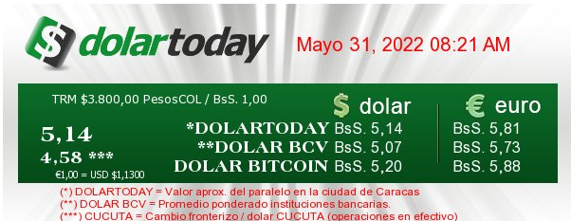
Locutor virtual | 0 |  | 0 | 0% |  | - | 0% |  | 0 |  | 0 |  |  | - | 0% |  | Flujo Operacional | 0 | 2,176 | 136,389,992 | 0 | 9,195 | 9,195 |  | 702,862,831 | -100%
Total Ingresos | 0 |  | 5,527 | 100% |  | 1,615 | 100% | 242% | 0 |  | 34,512 | 100% |  | 7,188 | 100% | 380% |  | 0
 |  |  | 0 |  |  | - |  |  |  |  | 0 |  |  | - | 0% |  | Disponible antes de CAPEX | 40,043 | 6,525 | 409,213,356 | 40,043 | 11,694 | (28,349) | 29% | 780,455,159 | -100%
Costos | 0 |  | 0 | 0% |  | - | 0% |  | 0 |  | 9,241 | 27% |  | - | 0% | #DIV/0! |  | 0
 |  |  | 0 |  |  | - |  |  |  |  | 0 |  |  | - |  |  | CAPEX (Inversión) | 0 |  |  |  |  | - |  | 0
Margen de Contribución | 0 |  | 5,527 | 100% |  | 1,615 | 100% | 242% | 0 |  | 25,271 | 73% |  | 7,188 | 100% | 252% |  | 0
 |  |  | 0 |  |  | - |  |  |  |  | 0 |  |  | - |  |  | Impuestos | 0 | 1,736 | 82,680,435 | 0 | 5,293 | 5,293 |  | 453,922,238 | -100%
Gastos Variables de Venta | 0 |  | 106 | 2% |  | 25 | 2% | 327% | 0 |  | 546 | 2% |  | 106 | 1% | 415% |  | 0
Gastos Fijos de Venta | 0 |  | 356 | 6% |  | 538 | 33% | -34% | 0 |  | 3,292 | 10% |  | 2,016 | 28% | 63% | Movimiento Financiero | 0 |  |  | 0 | 0 | - |  | 0
Total Gastos de Venta | 0 |  | 462 | 8% |  | 563 | 35% | -18% | 0 |  | 3,837 | 11% |  | 2,122 | 30% | 81% | Dividendos Pagados | 0 |  |  |  | 0 | - |  | 0
 |  |  | 0 |  |  | - |  |  |  |  | 0 |  |  | - |  |  |  | 0
Gastos Operación | 0 |  | 1,755 | 32% |  | 527 | 33% | 233% | 0 |  | 13,216 | 38% |  | 2,671 | 37% | 395% | Saldo Final | 40,043 | 4,789 | 326,532,921 | 40,043 | 6,401 | (33,642) | 12% | 326,532,921 | -100%
Gastos Administrativos Distribuidos | 0 |  | 404 | 7% |  | 300 | 19% | 34% | 0 |  | 2,686 | 8% |  | 1,289 | 18% | 108%
Total Gastos Administrativos | 0 |  | 2,158 | 39% |  | 828 | 51% | 161% | 0 |  | 15,902 | 46% |  | 3,960 | 55% | 302%
 |  |  | 0 |  |  | - |  |  |  |  | 0 |  |  | -
Total Gastos Operacionales | 0 |  | 2,620 | 47% |  | 1,390 | 86% | 88% | 0 |  | 19,740 | 57% |  | 6,082 | 85% | 225%
 |  |  | 0 |  |  | - |  |  |  |  | 0 |  |  | - |  |  |  |  |  |  |  |  |  |  |  |  |  |  |  |  | Enero | 1,788,641.00
Utilidad Operacional | 0 |  | 2,907 | 53% |  | 225 | 14% | 1191% | 0 |  | 5,531 | 16% |  | 1,106 | 15% | 400% |  |  |  |  |  |  |  |  |  |  |  |  |  |  | Feb | 1,899,023.00
 |  |  | 0 |  |  | - |  |  |  |  | 0 |  |  | - |  |  |  |  |  |  |  |  |  |  |  |  |  |  |  |  | Mar | 2,115,582.00
Ingresos no Operacionales | 0 |  | 0 | 0% |  | - | 0% |  | 0 |  | 0 | 0% |  | - | 0% |  |  |  |  |  |  |  |  |  |  |  |  |  |  |  | Abr | 2,900,823.00
Gastos no Operacionales | 0 |  | 46 | 1% |  | 30 | 2% | 55% | 0 |  | 513 | 1% |  | 107 | 1% | 381% |  |  |  |  |  |  |  |  |  |  |  |  |  |  | May | 3,143,738.00
 |  |  | 0 |  |  | - |  |  |  |  | 0 |  |  | - |  |  |  |  |  |  |  |  |  |  |  |  |  |  |  |  | Jun | 3,267,940.00
Utilidad antes de Impuestos | 0 |  | 2,862 | 52% |  | 196 | 12% | 1362% | 0 |  | 5,018 | 15% |  | 999 | 14% | 402% |  |  |  |  |  |  |  |  |  |  |  |  |  |  | Jul | 4,139,112.00
Impuestos | 0 |  | 0 | 0% |  | - | 0% |  | 0 |  | 0 | 0% |  | 5 | 0% |  |  |  |  |  |  |  |  |  |  |  |  |  |  |  | Ago | 4,148,043.00
Utilidad Neta | 0 |  | 2,862 | 52% |  | 196 | 12% | 1362% | 0 |  | 5,018 | 15% |  | 995 | 14% | 405% |  |  |  |  |  |  |  |  |  |  |  |  |  |  | Sep | 4,549,688.00
 |  |  | 0 |  |  | - |  |  |  |  | 0 |  |  | - |  |  |  |  |  |  |  |  |  |  |  |  |  |  |  |  | Oct | 4.56
EBITDA | 0 |  | 2,862 | 52% |  | 196 | 12% | 1362% | 0 |  | 5,018 | 15% |  | 995 | 14% | 405% |  |  |  |  |  |  |  |  |  |  |  |  |  |  | Nov | 4.99 |  |  | Utild vene en Bolivares | utilidad venez en usd
Nómina | 0 |  | 1,012 | 18% |  | 402 | 25% | 152% | 0 |  | 8,817 | 26% |  | 1,751 | 24% | 403% |  |  |  |  |  |  |  |  |  |  |  |  |  |  | Dic | 4.69 | 0.21321962 | Cierre | 11272 | 2,403
 |  |  |  |  |  |  |  |  |  |  |  |  |  | #VALUE! |  |  |  |  |  |  |  |  |  |  |  |  |  |  |  |  | promedio | 2,329,383.69 | 0.00000043 | Prom año | 11,272 | 0.00484

